Sheet1
FORM DAFTAR ASESI
NO | NAMA ASESI | NIK | TEMPAT LAHIR | TANGGAL LAHIR (dd/mm/yyyy) | JENIS KELAMIN (L/P) | TEMPAT TINGGAL | PENDIDIKAN | KODE KOTA | KODE PROVINSI | TELP | EMAIL | FOTO KTP ASESI
1 | Siti Aisyah | 6.303056411E+15 | Martapura | 24, November, 2005 | p | Labuan tabu | SMA sederajat | 70651 | 70651 | 0831-2759-4676 | @syah.aisyah123aisy | 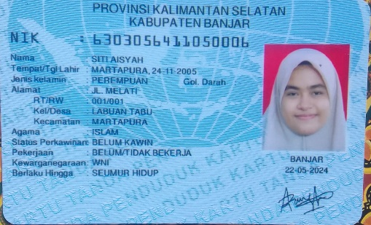
2 | Muhammad Rofiq | 6.303152409E+15 | Martapura | 24, September, 2000 | L | Martapura | SMA | 70617 | 70617 | 0838-7884-3747 | rofiqmuhammad059@gmail.com
3 | ABDUL HAMID | 6.303120105E+15 | Pamatang Danau | 12, Mei, 2003 | L | Pamatang Danau | SMK | 70672 | 70672 | 0831-3797-3295 | abdhamd.78@gmail.com | 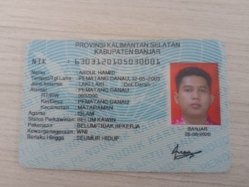
4 | Izza Suci Annisa | 6.3041669041E+15 | Barito Kuala | 29, April, 2006 | P | Jln desa waringin kencana KEC Wanaraya kabupaten, Barito Kuala RT 07 RW 02 | Pelajar/Mahasiswa | 70563 | 70563 | 0821-5401-2446 | f4782907@gmail.com
5 | Ahmad Syathiri | 6.303052108E+15 | Martapura | 21, Agustus, 2003 | L | Martapura | Pelajar | 70615 | 70615 | 0831-1462-6681 | ahmadsyathiri21@gmail.com
6 | Rofiqoh | 6.3030562079E+15 | Martapura | 22, Juli, 1994 | P | Martapura | S1 keperawata | 70615 | 70615 | 0851-8317-2294 | putrirofiqoh655@gmail.com
7 | Siti Nur Afifah | 6.3030550081E+15 | Martapura | 10, Agustus, 2006 | P | Martapura | MA. HIDAYATULLAH | 70613 | 70613 | 0895-3660-18088 | sitinurafifah464@gmail.com
8 | Muhammad Ragha | 6.30305291E+15 | Martapura | 29, Agustus, 2004 | L | PERUM KEBUN SERAIN JL PU | SMA | 70614 | 70614 | 0857-4825-1701 | xcragha@gmail.com
9 | Maswiyah, S. Pd, I | 6.3041459019E+15 | SAKA SANA | 19, Januari, 1988 | P | Ds. Pendalaman kec.barambai kab. Batola | S1. PAI | 70562 | 70562 | 0822-532-40619 | pskpmtg@gmail.com | 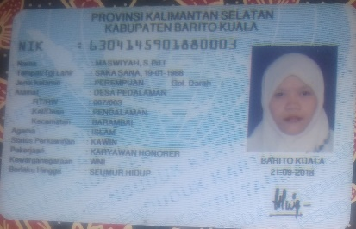
10 | Nanang Jamhari | 6.3041615118E+15 | INDRAMAYU | 15, November, 1979 | L | JL.DESA WARINGIN KENCANA RT 02 RW 01 KEC.WANARAYA KAB.BARITO KUALA | SLTP | 70563 | 70563 | 0813-4905-7215 | nanangjamhari915@gmail.com | 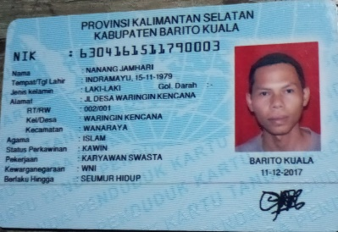
11 | Muhammad Abdillah | 6.303050102E+15 | SUNGAI TABUK | 1‚Februari,2005 | L | jl sekumpul ujung desa bincau | Smk | 71213 | 71213 | 0877-7274-7422 | muhammadabdillah7564@gmail.com | 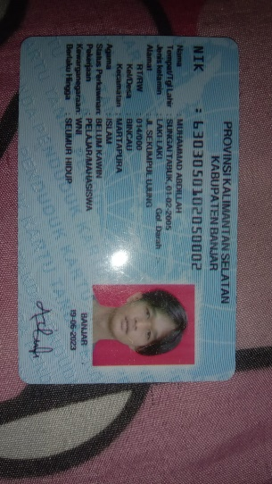
12 | Gusti Fathur rahman | 6303052701060002 | Martapura | 27,Januari,2006 | L | jl sekumpul ujung desa bincau | SMA | 70619 | 70619 | 0831-5009-8335 | youkun0078@gmail.com | 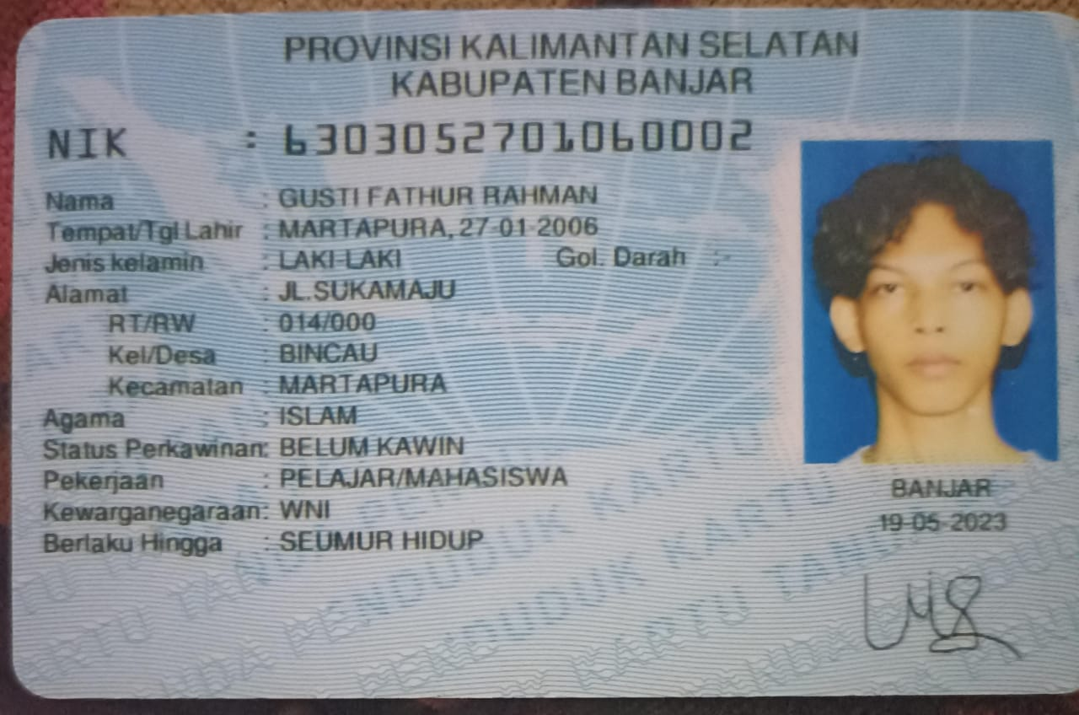
13
14

